AE212)
Asignatura | Control de gestion
Docente | Ing. Diego Pelaccini
Curso | I5052 VIERNES
 | Integrantes | Legajos
 | Blat Catalina | 1724083
 | Casado Gina | 1726924
 | Truffa Ramiro | 1730680

A) Capital Social + Beneficios

Deudas con entidades de crédito a corto plazo | 800
Mercaderias | 4500
Vehiculo | 7500
Facturas pendientes de pagar a los proveedores | 1500
Deudas con entidades de crédito a largo plazo | 2400
3 computadoras | 1000
Facturas pendientes de cobrar a los clientes | 1000
Mobiliario | 2000
Efectivo | 1200
Deudas sociales | 1200

Balance al 31/12
Activo corriente |  | Pasivo CP
Mercaderías | 4500 | Cuentas por pagar | 2700
Cuentas a cobrar | 1000 | Deudas bancarias a corto plazo | 800
Caja y bancos | 1200 | Pasivo LP
Activo Fijo |  | Deudas bancarias a largo plazo | 2400
Vehiculo | 7500
Elementos informáticos | 1000 | PN
Mobiliario | 2000

Activo total | 17200 | Total pasivo | 5900
 |  | Total PN | 11300

B.
El fondo de maniobra es la parte del activo corriente que se financia con recursos permanentes. Es el fondo de seguridad que exige el equilibrio financiero para hacer frente a desajustes que pudieran producirse entre la corriente de cobros y pagos.

Formas de calcular el fondo de maniobra

Enfoque en activo circulante
Fondo de Maniobra | 3200 | Activo circulante - Deudas a CP

Enfoque en inversiones y recursos permanentes
Fondo de Maniobra | 3200 | Deudas bancarias LP + Capital social + Beneficios - AF

AE213)
Asignatura | Control de gestion
Docente | Ing. Diego Pelaccini
Curso | I5052 VIERNES
 | Integrantes | Legajos
 | Blat Catalina | 1724083
 | Casado Gina | 1726924
 | Truffa Ramiro | 1730680

A.
Activo Corriente |  | Deuda Corto Plazo
Cuentas por cobrar | 13200 | Deudas sociales | 1200
Inventarios | 25000 | Deudas bancarias a CP | 4200
Caja y bancos | 3000 | Proveedores | 4000
Total Activo Corriente | 41200 | Total Deuda CP | 9400
Activo Fijo |  | Deuda Largo Plazo
Construcciones | 15000 | Deudas bancarias LP | 35000
Muebles y utiles | 3000 | Total Deuda LP | 35000
Total Activo Fijo | 18000 | Patrimonio Neto o Equity
Activo total | 59200 | Capital social + Beneficios
 |  | Total PN | 14800
 |  | Total Pasivo | 44400

B. Fondo de maniobra

Forma 1 | 31800
Forma 2 | 31800

El fondo de maniobra es la parte del activo corriente que se financia con recursos permanentes. Es el fondo de seguridad que exige el equilibrio financiero para hacer frente a desajustes que pudieran producirse entre la corriente de cobros y pagos.

AE214)
Asignatura | Control de gestion
Docente | Ing. Diego Pelaccini
Curso | I5052 VIERNES
 | Integrantes | Legajos
 | Blat Catalina | 1724083
 | Casado Gina | 1726924
 | Truffa Ramiro | 1730680
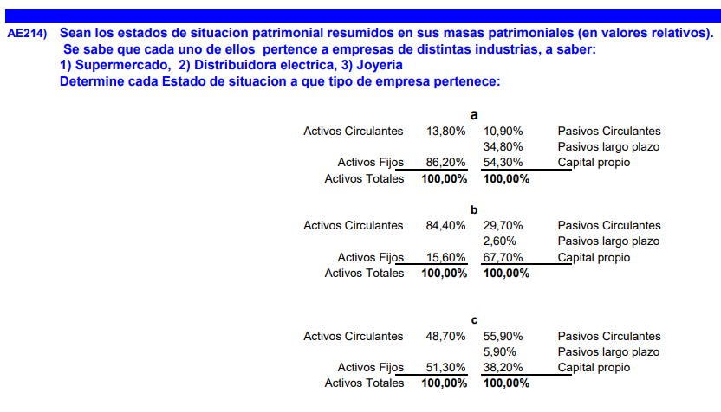

 | Situación | Justificación
Supermercado | C | Equilibrio
Distribuidora eléctrica | A | Mayor porcentaje en activos fijos
Joyería | B | Mayor porcentaje en activos circulantes

AE217)
Asignatura | Control de gestion
Docente | Ing. Diego Pelaccini
Curso | I5052 VIERNES
 | Integrantes | Legajos
 | Blat Catalina | 1724083
 | Casado Gina | 1726924
 | Truffa Ramiro | 1730680

1. NET PROMOTER SCORE: El Net Promoter Score (NPS) es un indicador cuantitativo que mide la satisfacción y lealtad de los clientes a través de la pregunta: "¿Qué tan probable es que recomiende nuestro servicio?". Se calcula restando el porcentaje de detractores (clientes insatisfechos) del porcentaje de promotores (clientes satisfechos). Es útil para monitorear la calidad del servicio postventa y detectar áreas de mejora. Fuente: A´rea de servicio de post-venta.
2. El Índice de Defectos por Unidad (DPU) es un indicador cuantitativo que mide la calidad de un producto al calcular el número promedio de defectos por unidad producida. Se obtiene dividiendo el total de defectos encontrados entre el número total de unidades inspeccionadas. Es clave para evaluar la eficiencia del control de calidad y reducir fallos en la producción. Fuente: Producción.
3. El On-Time Delivery (OTD) es un indicador cuantitativo que mide la eficiencia logística al calcular el porcentaje de entregas realizadas a tiempo en relación con el total de pedidos. Se obtiene dividiendo el número de entregas puntuales entre el total de entregas realizadas, multiplicado por 100. Es clave para evaluar el desempeño y mejorar la cadena de suministro. Fuente: Supply o logística.

AE219)
Asignatura | Control de gestion
Docente | Ing. Diego Pelaccini
Curso | I5052 VIERNES
 | Integrantes | Legajos
 | Blat Catalina | 1724083
 | Casado Gina | 1726924
 | Truffa Ramiro | 1730680

1. Indice de Innovación: evalua la percepción externa de la capacidad de la empresa para innovar en su sector considerando la introducción de nuevos productos, servicios o tecnologías. Fuente: estudios de innovación realizados por consultoras como pwc.
2. Responsabilidad Social Empresaria: valora como se perciben las prácticas de responsabilidad social de la empresa, incluyendo aspectos como el trato justo a los empleados, la sostenibilidad y el impacto en la comunidad. Fuente: evaluaciones de responsabilidad social o certificaciones como B corp.
3. Calidad del Servicio Percibido: mide la percepción cualitativa de los clientes sobre la calidad del servicio ofrecido por la empresa, a partir de sus comentarios y experiencias. Fuente: opiniones, calificaciones en plataformas de reseñas.

